7.1. r
7.1 Recursos
7.1.1 Generalidades
La organización debe determinar y proporcionar los recursos necesarios para el establecimiento, implementación, mantenimiento y mejora continua del sistema de gestión de la calidad.
La organización debe considerar:
a) las capacidades y limitaciones de los recursos internos existentes;
b) qué se necesita obtener de los proveedores externos.
7.1.4 Ambiente para la operación de los procesos
La organización debe determinar, proporcionar y mantener el ambiente necesario para la operación de sus procesos y para lograr la conformidad de los productos y servicios.
NOTA: Un ambiente adecuado puede ser una combinación de factores humanos y físicos, tales como:
a) sociales (por ejemplo, no discriminatorio, ambiente tranquilo, libre de conflictos);
b) psicológicos (por ejemplo, reducción del estrés, prevención del síndrome de agotamiento, cuidado de las emociones);
c) físicos (por ejemplo, temperatura, calor, humedad, iluminación, circulación del aire, higiene, ruido). Estos factores pueden diferir sustancialmente dependiendo de los productos y servicios suministrados.

q

1
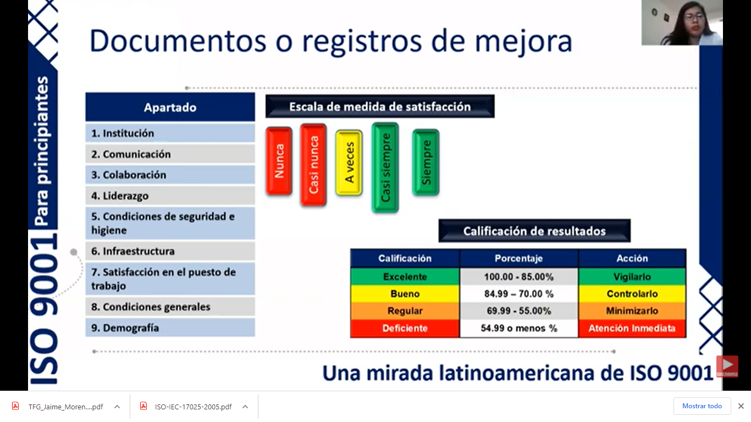
Encuesta de clima laboral

Puesto laboral |  | Totalmente en desacuerdo | En desacuerdo | Neutro | De acuerdo | Totalmente de acuerdo
Dimensión | Descripción | 1 | 2 | 3 | 4 | 5
Condiciones de trabajo | Dispongo de los materiales y recursos necesarios para realizar mi trabajo
 | Las condiciones de trabajo (comodidad, ruido, temperatura, iluminación, limpieza, orden), me permiten desempeñar mi trabajo con normalidad
Relaciones interpersonales | En mi oficina se fomenta y desarrolla el trabajo en equipo
 | Las personas con las que me relaciono en la organización actúan con respeto y de manera ética
 | Cuento con la colaboración de las personas de otros departamentos
 | Su jefe inmediato, ¿tiene una actitud abierta respecto a sus puntos de vista y escucha sus opiniones respecto a cómo llevar a cabo sus funciones?
Comunicación interna | La comunicación interna en la organización es una actividad permanente y planificada
 | ¿Recibe retroalimentación sobre las labores que realiza?
 | La comunicación sobre los resultados y marcha de la Compañía es clara y transparente
Estructura organizacional | En la organización las funciones están claramente definidas
Formación profesional | Recibo formación para actualizar los conocimientos de mi trabajo
 | Recibo formación para el desarrollo personal y la gestión del talento
Reconocimiento y promoción | ¿Considera que recibe una justa retribución económica por las labores desempeñadas?
 | Considero adecuados los criterios de evaluación de mi desempeño en la organización
 | Las promociones internas se realizan de manera justa
 | Tengo disponible información sobre los puestos vacantes en la Compañía
 | Creo que tengo la oportunidad de desarrollarme profesionalmente en la organización
Motivación y satisfacción | ¿Cómo calificaría calificaría su nivel de satisfacción por pertenecer a la organización?
 | ¿Considera que sus opiniones se tienen en cuenta?
 | Cómo calificaría su nivel de satisfacción con el trabajo que realiza en la organización?
 | ¿Creo que tengo oportunidades para crecer profesionalmente en esta empresa?
 | ¿Los objetivos de mi empresa reflejan mis intereses?
 | ¿He tenido oportunidad de innovar en mi trabajo?
Dimensión Psicosocial | La organización se preocupa por mi grado de estrés y me facilita medios y herramientas para gestionarlo
 | La carga mental del trabajo y el estrés es un problema para mí
 | Dispongo de espacios, aparte de la cafetería, habilitados para relajarme y recuperar mis capacidades para seguir rindiendo
 | Su jornada de trabajo se prolonga más de nueve horas diarias (sumando todos sus trabajos)
 | Su trabajo es repetitivo, rutinario, aburrido
 | Enfrenta problemas con el comportamiento de los compañeros
 | Requiere permanecer por muchas horas en posturas incómodas
 | Requiere alto grado de concentración
 | En su centro de trabajo,hay personas que discriminan, tratan mal o le faltan el respeto a sus compañeras/os o subordinadas/os

Te agradeceremos nos hagas llegar algunos comentarios acerca de aspectos que ayudarían a mejorar nuestro ambiente de trabajo.

 | Discriminación |  |  |  | Estrés |  | Comunicación | Participación
 | ambientes conflictivos |  |  |  | Burn out |  | Motivación | Cooperación
 | Clima laboral pésimos |  |  |  | Agotamiento emocional |  | Incentivos | Motivación
 |  |  |  |  |  |  |  | Producción
 | ISO 26000
 | Responsabilidad Social

 | ¿Sabías que el 88% de los factores que afectan el desempeño en una empresa tiene que ver con temas Psicolaborales?

Resumen
Resultado encuesta clima laboral por Dimensión

 |  |  |  |  |  |  |  |  |  |  |  |  |  | #DIV/0!

 | N° Encuestado
Dimensión | 1 | 2 | 3 | 4 | 5 | 6 | 7 | 8 | 9 | 10 | Promedio | Meta | %Cumplimiento |  | N° | Puesto | Nivel
Condiciones de trabajo | #DIV/0! | 4.0 | #DIV/0! | #DIV/0! | #DIV/0! |  |  |  |  |  | #DIV/0! | 5 | #DIV/0! |  | 1 | 0
Relaciones | #DIV/0! | 2.5 | #DIV/0! | #DIV/0! | #DIV/0! |  |  |  |  |  | #DIV/0! | 5 | #DIV/0! |  | 2 | 0
Comunicación | #DIV/0! | 3.3 | #DIV/0! | #DIV/0! | #DIV/0! |  |  |  |  |  | #DIV/0! | 5 | #DIV/0! |  | 3 | 0
Organización | #DIV/0! | 4.0 | #DIV/0! | #DIV/0! | #DIV/0! |  |  |  |  |  | #DIV/0! | 5 | #DIV/0! |  | 4 | 0
Formación | #DIV/0! | 1.0 | #DIV/0! | #DIV/0! | #DIV/0! |  |  |  |  |  | #DIV/0! | 5 | #DIV/0! |  | 5 | 0
Reconocimiento y promoción | #DIV/0! | 2.0 | #DIV/0! | #DIV/0! | #DIV/0! |  |  |  |  |  | #DIV/0! | 5 | #DIV/0! |  | 6
Motivación y satisfacción | #DIV/0! | 2.7 | #DIV/0! | #DIV/0! | #DIV/0! |  |  |  |  |  | #DIV/0! | 5 | #DIV/0! |  | 7
Dimensión Psicosocial | #DIV/0! | 3.2 | #DIV/0! | #DIV/0! | #DIV/0! |  |  |  |  |  | #DIV/0! | 5 | #DIV/0! |  | 8
 |  |  |  |  |  |  |  |  |  |  |  |  | #DIV/0! |  | 9
 |  |  |  |  |  |  |  |  |  |  |  |  |  |  | 10

Planes de acción
Actividades de team building
Plan motivacional
Feed back de superiores
Plan de incentivos laborales

